Sheet1
[제작] DC 디자인 방탄 젤하드 케이스_컬러말티
STI : 02 6673 4900 , Fax : 02 6406 6543
배송주소:
제품명 | [제작] DC 디자인 방탄 젤하드 케이스_컬러말티
이미지 | 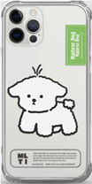 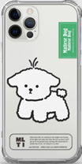 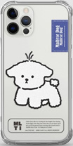 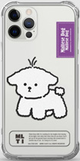 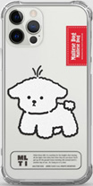 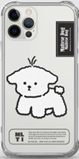 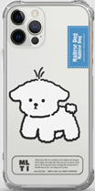 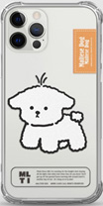 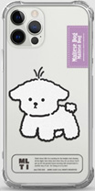 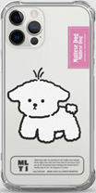 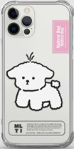 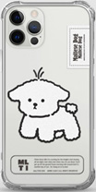
기종/디자인 | 그린 | 딥그린 | 딥블루 | 딥퍼플 | 레드 | 블랙 | 블루 | 오렌지 | 퍼플 | 핫핑크 | 핑크 | 화이트
아이폰7/8
아이폰7/8플러스
아이폰X/XS
아이폰XS MAX
아이폰XR
아이폰11
아이폰11 PRO
아이폰11 PRO MAX
아이폰12 mini
아이폰12/PRO
아이폰12 PRO MAX
아이폰13 mini
아이폰13
아이폰13 PRO
아이폰13 PRO MAX
아이폰14
아이폰14 PLUS
아이폰14 PRO
아이폰14 PRO MAX
아이폰15
아이폰15 PLUS
아이폰15 PRO
아이폰15 PRO MAX
갤럭시S8 (G950)
갤럭시S8플러스 (G955)
갤럭시S9 (G960)
갤럭시S9플러스 (G965)
갤럭시S10e (G970)
갤럭시S10 (G973)
갤럭시S10플러스 (G975)
갤럭시S10 5G (G977)
갤럭시S20 (G981)
갤럭시S20플러스 (G986)
갤럭시S20울트라 (G988)
갤럭시S20 FE (G781)
갤럭시S21 (G991)
갤럭시S21플러스 (G996)
갤럭시S21울트라 (G998)
갤럭시S22 (S901)
갤럭시S22플러스 (S906)
갤럭시S22울트라 (S908)
갤럭시S23FE (S711)
갤럭시S23 (S911)
갤럭시S23플러스 (S916)
갤럭시S23울트라 (S918)
갤럭시S24 (S921)
갤럭시S24플러스 (S926)
갤럭시S24울트라 (S928)
갤럭시노트8 (N950)
갤럭시노트9 (N960)
갤럭시노트10 (N971)
갤럭시노트10플러스 (N976)
갤럭시노트20 (N981)
갤럭시노트20울트라 (N986)
갤럭시A20e (A202)
갤럭시와이드4 (A205) 갤럭시A30Duos (A305)
갤럭시A50Duos (A505)
갤럭시A90 5G (A908S)
갤럭시A21S (A217)
갤럭시A31 (A315)
갤럭시A51 (A516)
갤럭시A71 (A716)
갤럭시A12 (A125)
갤럭시A22 (A226)
갤럭시A32 LTE (A325)
갤럭시A32 5G (A326)
갤럭시A42 (A426)
갤럭시A52 (A526)
갤럭시A82 (A826)
갤럭시A13 (A135)
갤럭시A23 (A235)
갤럭시A33 (A336)
갤럭시A53 (A536)
갤럭시A24 (A245)
갤럭시A34 (A346)
갤럭시A54 (A546)
갤럭시A15 (A155)
갤럭시A25 (A256)
갤럭시A35 (A356)
갤럭시A55 (A556)
갤럭시M33 (M336)
갤럭시M53 (M536)
갤럭시M44 (M446)
갤럭시 XCOVER-5 (G525)
마이브키즈폰(AT-M130) ★일반젤리타입★

